DNS na propagaci
Dodávky na propagaci -05-2025
Kód | Položka | Minimální požadované specifikace | Materiál | Počet ks | Počet potisků | Barevnost potisků | Technologie potisků | Rozměr a popis potisku | Vizualizace | Cena za 1 jednotku bez DPH | Celková nabídková cena za položku bez DPH | Předpokládaná hodnota v Kč bez DPH | Žadatel o položku | Příkazce operace | Zakázka | Pracoviště | Místo doručení; kontakní osoba
1 | Opalovací krém na klíčence | Opalovací krém na kovové karabině s minimální ochranou SPF 30, minimální objem: 30 ml, minimální trvanlivost do 09/2025, bílý obal, černý potisk na bílé samolepce umístěné uprostřed těla produktu | plast, kov | 1000 | 1 | černá | samolepka | černý potisk ve velikosti minimálně 4x6 cm, adekvátně dle rozměru obalu, grafika loga UHK dle JVS UHK, obal opatřen samolepkou s potiskem | 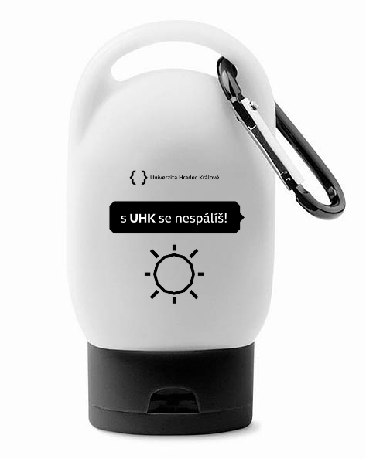 |  | - Kč | 35,000.00 Kč | Mgr. Tereza Vanáčková | Bc. Tereza Makovská | 1000 | 9933 | Tereza Vaníčková <tereza.vanickova@uhk.cz>; tel.: 49 333 2929
 |  |  |  |  |  |  |  | Celková nabídková cena za veřejnou zakázku v Kč bez DPH |  |  | - Kč

fim.uhk.cz/hed

